Índice OAI- HPFAG
 |  | Índice de Documentos Disponibles para la Entrega
 |  | Portal de Transparencia Hospital Provincial Dr. Francisco A. Gonzalvo
 |  | Oficina de Acceso a la Información

Institución: Hospital Provincial Dr.Francisco A.Gonzalvo
Incumbente: Dra Ana J. Del Rosario– Directora
Teléfono: (809) 556-6039
Dirección Física: Av. Gregorio Luperón, La Romana 22000
Dirección Web: https://hospitalgonzalvo.gob.do/ Correo Electrónico Institucional: Hospitaldrgonzalvo@hotmail.com

Enlace Portal Transparencia |  | Fecha de actualización
https://.hospitalgonzalvo.gob.do/ |  | Octubre 2025 | a

Comentario general:
Los documentos y enlaces que se encuentran con letras azules están disponibles para descarga y hacer enlace con la web al presionar sobre ellos.

Opción: Marco legal de transparencia / Decretos
Documento / Información | Formato | Enlace | Fecha de Emision | Disponibilidad (Si/No)
Decreto 416-23. Reglamento de aplicacion Ley-340-06 Ley de Compras y Contrataciones Publicas | Digital -descarga | Marco Legal del Sistema de Transparencia - Hospital Provincial Dr. Francisco Antonio Gonzalvo | 2023 | Si
Decreto 76-25 Comision Presidencial de Transparencia y Anticorrupcion | Digital -descarga | Marco Legal del Sistema de Transparencia - Hospital Provincial Dr. Francisco Antonio Gonzalvo | 2025 | Si
Decreto-713-21 Principios de Gobierno Abierto y Foro Multiactor de fecha 4 de nov. | Digital -descarga | Marco Legal del Sistema de Transparencia - Hospital Provincial Dr. Francisco Antonio Gonzalvo | 2021 | Si
ecreto 188-14 que define y establece los princios de las normas que serviran de pautas a las Comisiones de Veedurias Ciudadanas de fecha 4 de junio de 2014 | Digital -descarga | Marco Legal del Sistema de Transparencia - Hospital Provincial Dr. Francisco Antonio Gonzalvo | 2014 | Si
Decreto-166-25.-Establece medidas para reforzar la transparencia | Digital -descarga | Marco Legal del Sistema de Transparencia - Hospital Provincial Dr. Francisco Antonio Gonzalvo | 2025 | Si
Decreto 791-21 que declara de alta prioridad nacional el proceso de implementacin y eleccin de las CIG | Digital -descarga | Marco Legal del Sistema de Transparencia - Hospital Provincial Dr. Francisco Antonio Gonzalvo | 2021 | si
Opción: Declaracion jurada de bienes
Documento / Información | Formato | Enlace | Fecha | Disponibilidad (Si/No)
Declaracion jurada de bienes de la encargada de compras | Digital -descarga | tps://hospitalgonzalvo.gob.do/transparencia/declaraciones-juradas-de-patrimonio/ | 2025 | Si

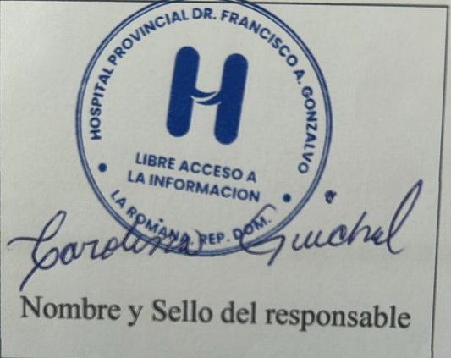

 |  | Licda. Carolina Guichal
 |  | Responsable acceso a la libre informacion

